a. SQL Output & Hint Query
No | Analisis data SuryaHub dan jawab beberapa pertanyaan berikut: | SQL Query *Tulis Query yang kalian gunakan untuk mencari jawaban pertanyaan bisnis tersebut | Output/Temuan (Result Table) *Silahkan copy result nya dan input ke kolom ini | Hint Query *isi tulisan merah dengan kolom data sesuai pertanyaan
1 | Berapa jumlah total transaksi (bukan nominal uang) yang dilakukan pelanggan berjenis kelamin perempuan? | SELECT COUNT(*) FROM `suryahubmission-487706.suryahubmissionint.suryahubmissionint` WHERE Gender = 'Female'; | 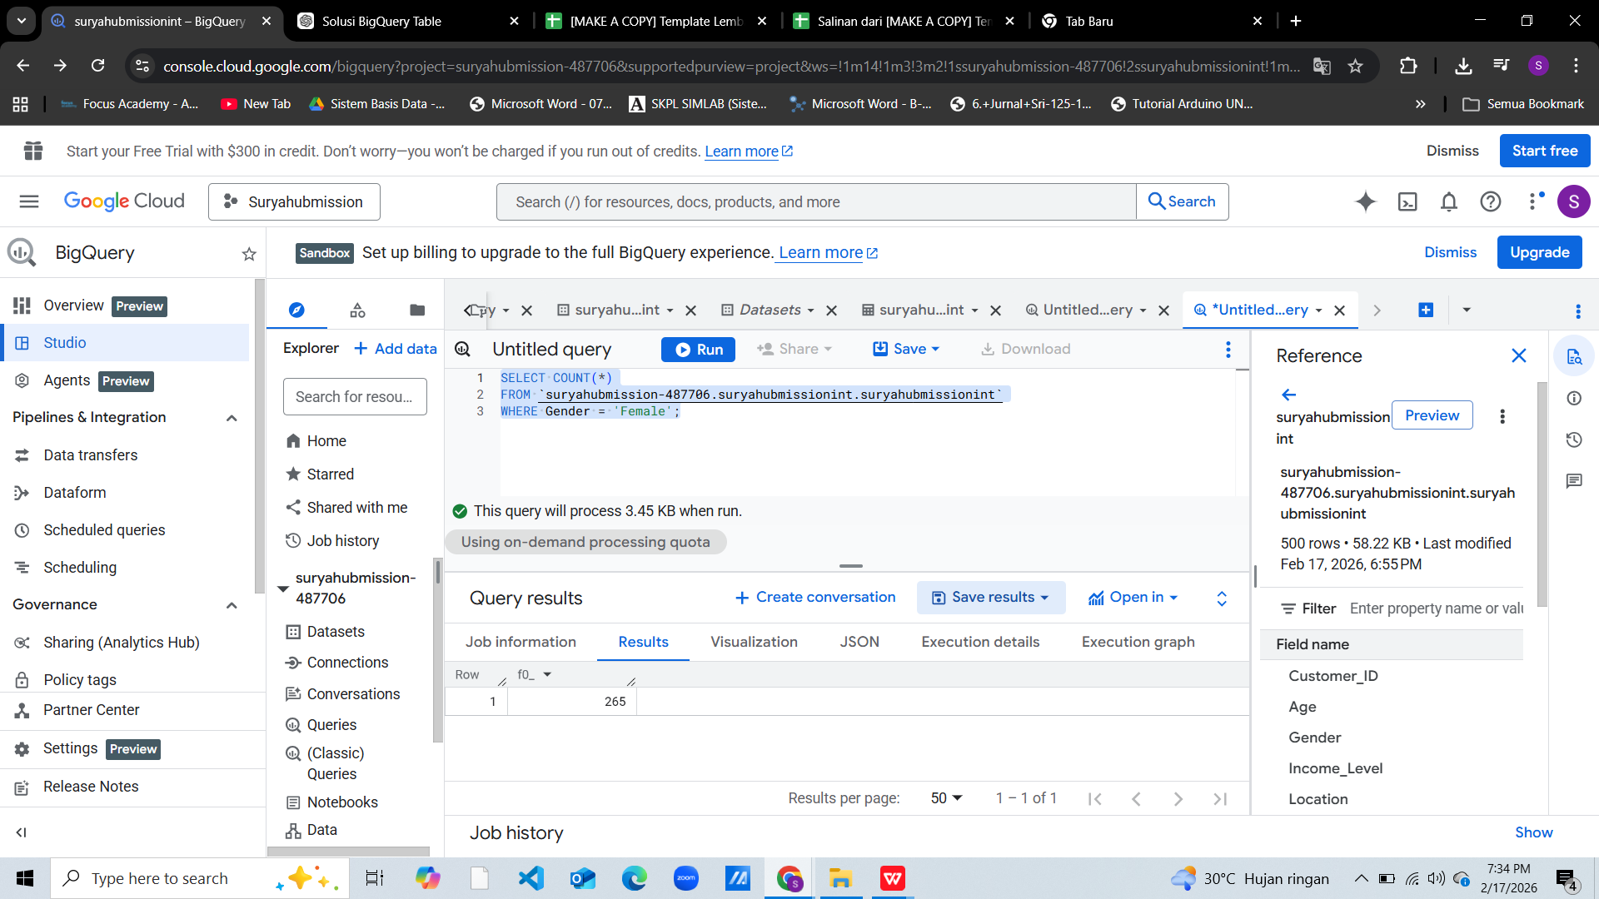 | SELECT COUNT(*) FROM dataset WHERE Gender = 'Female'; => Gunakan WHERE Gender = 'Female', lalu agregasi menggunakan COUNT(*) atau COUNT(Customer_ID) jika tiap baris = transaksi.
2 | Apa 5 kota dengan jumlah pelanggan terbanyak? | SELECT Location, COUNT(DISTINCT Customer_ID) AS total_customers FROM `suryahubmission-487706.suryahubmissionint.suryahubmissionint` GROUP BY Location ORDER BY total_customers DESC LIMIT 5; | 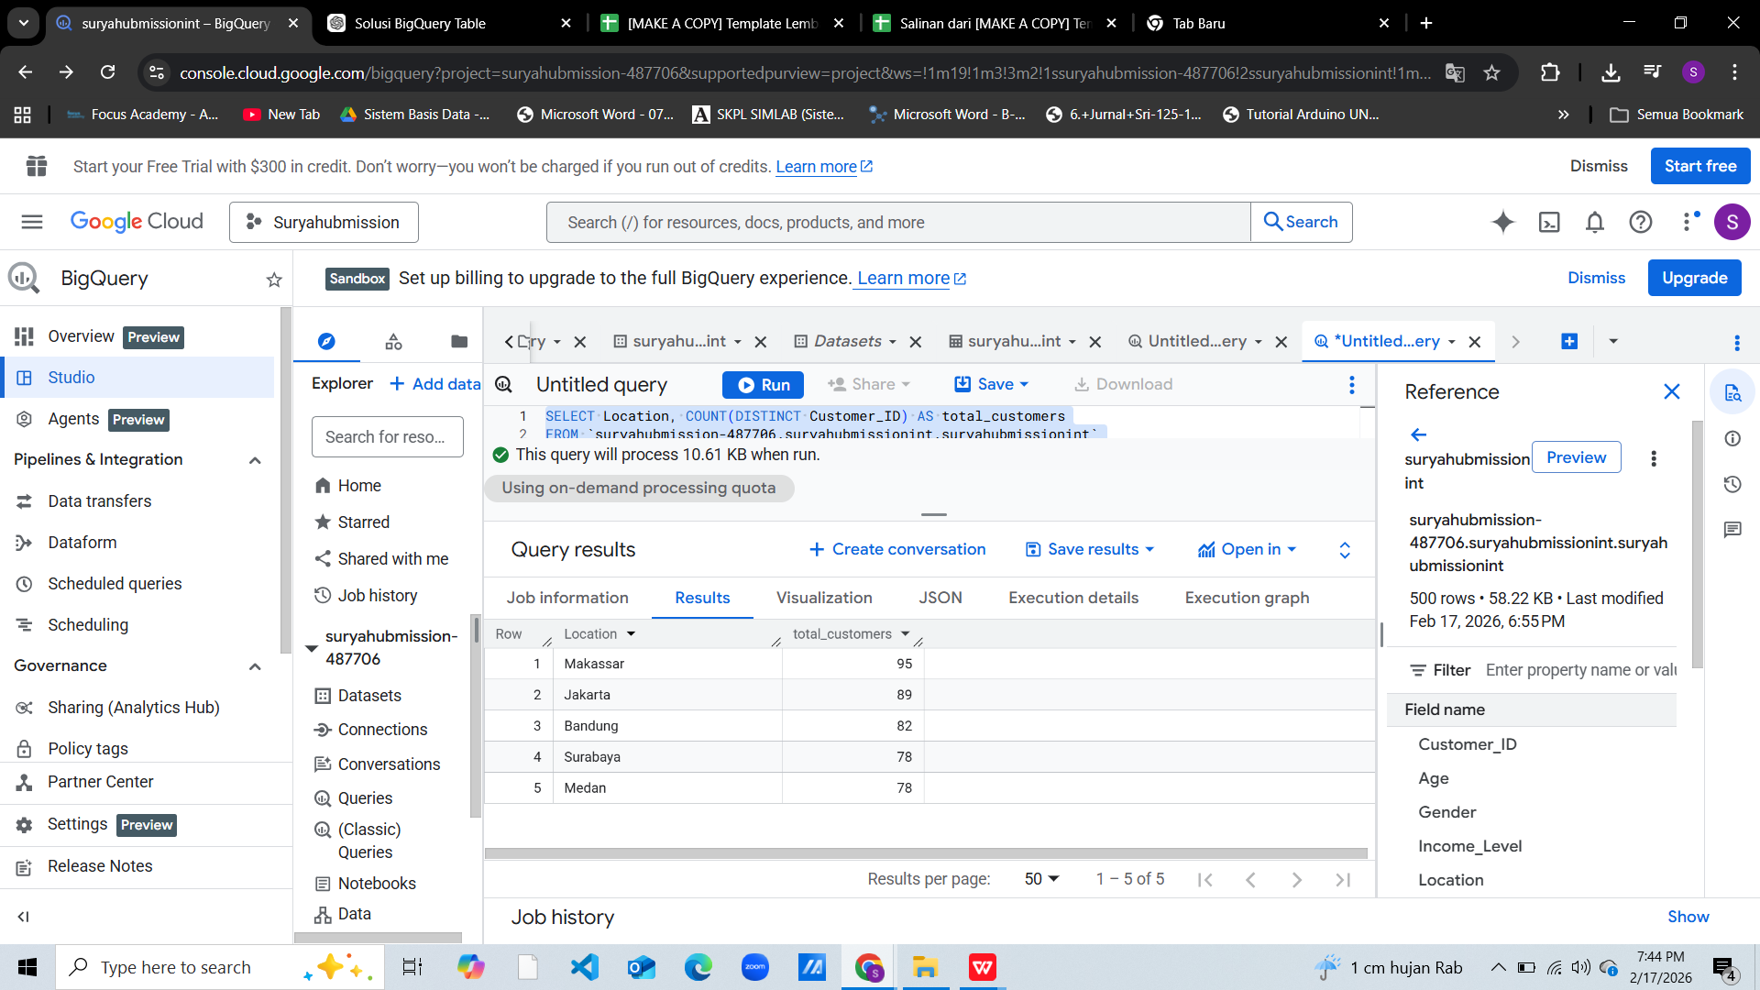 | SELECT (......), COUNT(DISTINCT Customer_ID) AS total_customers FROM dataset GROUP BY (......) ORDER BY total_customers DESC LIMIT 5;
3 | Berapa banyak pelanggan yang memiliki Brand_Loyalty = 5? Apakah mereka cenderung menggunakan diskon atau tidak? | SELECT Discount_Used, COUNT(*) AS total FROM `suryahubmission-487706.suryahubmissionint.suryahubmissionint` WHERE Brand_Loyalty = 5 GROUP BY Discount_Used |  | SELECT Discount_Used, COUNT(*) AS total FROM dataset WHERE Brand_Loyalty = 5 GROUP BY (.....) => Gunakan WHERE Brand_Loyalty = 5, lalu lihat perbandingan Discount_Used TRUE vs FALSE
4 | Kelompokkan pelanggan berdasarkan Purchase_Intent. Di antara kategori yang ada (Impulsive, Need-based, Planned, Wants-based), siapa yang cenderung belanja lebih mahal dan lebih sering? Jelaskan temuanmu. | SELECT Purchase_Intent, AVG(Purchase_Amount) AS avg_amount, AVG(Frequency_of_Purchase) AS avg_frequency FROM `suryahubmission-487706.suryahubmissionint.suryahubmissionint` GROUP BY Purchase_Intent ORDER BY avg_amount DESC; |  | SELECT Purchase_Intent, AVG(Purchase_Amount) AS avg_amount, AVG(Frequency_of_Purchase) AS avg_frequency FROM dataset GROUP BY (.....)
5 | Apakah ada perbedaan pola pembelian antara channel pembelian (Online, Offline, Mixed)? Bandingkan berdasarkan Purchase_Amount dan Frequency_of_Purchase. | SELECT Purchase_Channel, AVG(Purchase_Amount) AS avg_amount, AVG(Frequency_of_Purchase) AS avg_frequency FROM `suryahubmission-487706.suryahubmissionint.suryahubmissionint` GROUP BY Purchase_Channel ORDER BY avg_amount ASC; |  | SELECT Purchase_Channel, AVG(Purchase_Amount) AS avg_amount, AVG(....) AS avg_frequency FROM dataset GROUP BY (.....)
6 | Apakah anggota program loyalitas (Customer_Loyalty_Program_Member = TRUE) memiliki rata-rata pembelian yang lebih tinggi atau lebih sering dibanding non-anggota? | SELECT Customer_Loyalty_Program_Member, AVG (Purchase_Amount) AS avg_amount, AVG(Frequency_of_Purchase) AS avg_frequency FROM `suryahubmission-487706.suryahubmissionint.suryahubmissionint` GROUP BY Customer_Loyalty_Program_Member ORDER BY avg_amount ASC; |  | SELECT Customer_Loyalty_Program_Member, AVG(.....) AS avg_amount, AVG(Frequency_of_Purchase) AS avg_frequency FROM dataset GROUP BY (.....)
7 | Siapa 10 pelanggan dengan total pembelian (Purchase_Amount) tertinggi? Apa ciri-ciri mereka (lokasi, channel, brand loyalty)? | SELECT Customer_ID, SUM(Purchase_Amount) AS total_spent, MAX(Location) AS Location, MAX(Purchase_Channel) AS Channel, MAX(Brand_Loyalty) AS Brand_Loyalty FROM `suryahubmission-487706.suryahubmissionint.suryahubmissionint` GROUP BY Customer_ID ORDER BY total_spent DESC LIMIT 12; | 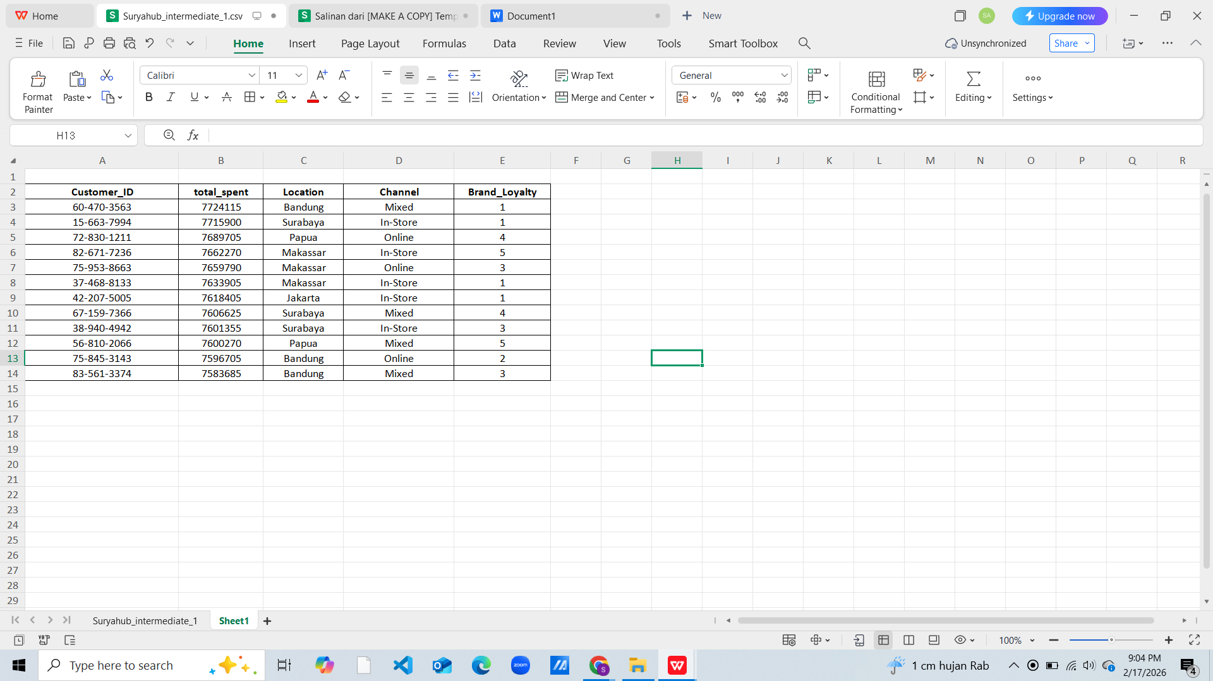 | SELECT Customer_ID, SUM(Purchase_Amount) AS total_spent, MAX(Location) AS Location, MAX(Purchase_Channel) AS Channel, MAX(Brand_Loyalty) AS Brand_Loyalty FROM dataset GROUP BY (....) ORDER BY (.....) DESC LIMIT (....) => Agregasi SUM(Purchase_Amount) per Customer_ID, urutkan dan ambil TOP 10. Gunakan GROUP BY tambahan untuk lihat lokasi, channel, brand loyalty mereka.

